Casos_Prueba
Información del Proyecto

Nombre del Proyecto:

 |  |  |  |  |  |  | Ciclo 0 |  |  |  |  | Ciclo 1 |  |  |  |  | Ciclo 2
ID del Caso de Prueba | Prioridad | Clase de Equivalencia | Nombre del Caso de Prueba | Precondiciones | Pasos | Resultado esperado | Resultado Obtenido | Estado | Razón por la que no se pudo ejecutar, bloque, etc | ID Bug relacionado | Fecha de ejecución | Foto ilustrativa | Estado | Razón por la que no se pudo ejecutar, bloque, etc | ID Bug relacionado | Fecha de ejecución | Resultado Obtenido | Estado | Razón por la que no se pudo ejecutar, bloque, etc | ID Bug relacionado | Fecha de ejecución

TC_001 | Alta | 1, 5, 7, 10, 15 | Realizar pedido "Lo que sea" en efectivo, lo antes posibe | Usuario "Gaston" como solicitante, opcion "Pago en efectivo", "Lo antes posible", "Mapa de google maps", Ciudad "cordoba" | 1- Se selecciona opcion "Realizar nuevo pedido" 2- Se ingresa "1Kg de helado, sabores chocolate, tramontana, tiramitsu, dulce de leche" como pedido 3- No se adjunta foto 4- Se ingresa direccion "Mariano fragueiro 1857, B° Alta cordoba" y se selecciona ciudad "Cordoba" 5- Se ingresa la direccion de entrega "Sanchez Ariño 2505" y se selecciona ciudad de "Cordoba" 6- Se ingresa forma de pago "EFECTIVO" 7- Se ingresa $400 como monto a pagar 8- Se selecciona opcion recibirlo "LO ANTES POSIBLE" 9- Se confirma pedido. | Se muestra mensaje de confirmacion "Pedido realizado exitosamente" | Pedido Enviado | Paso | No aplica |  | 2019-10-15
TC_002 | Alta | 1,5,7,9,15 | Realizar pedido "Lo que sea" en tarjeta, lo antes posibe | Usuario "Gaston" como solicitante, opcion "Pago con tarjeta", "Lo antes posible", Ciudad "cordoba" | 1- Se selecciona opcion "Realizar nuevo pedido" 2- Se ingresa "1Kg de helado, sabores chocolate, tramontana, tiramitsu, dulce de leche" como pedido 3- No se adjunta foto 4- Se ingresa direccion "Mariano fragueiro 1857, B° Alta cordoba" y se selecciona ciudad "Cordoba" 5- Se ingresa la direccion de entrega "Sanchez Ariño 2505" y se selecciona ciudad de "Cordoba" 6- Se ingresa forma de pago "TARJETA" 7- Se ingres numero de tarjeta "4555000000000000", Nombre y apellido del titular "Gaston Vottero", Fecha de vencimiento "12/21", codigo de seguridad "651" 8- Se ingresa $400 como monto a pagar 9- Se selecciona opcion recibirlo "LO ANTES POSIBLE" 10- Se confirma pedido. | Se muestra mensaje de confirmacion "Pedido realizado exitosamente" | Pedido Enviado | Paso |  |  | 2019-10-15
TC_003 | Alta | 1,5,7,10,14 | Realizar pedido "Lo que sea" programando fecha y hora de entrega | Usuario "Gaston" como solicitante, opcion "Pago con efectivo", "Programar hora", Ciudad "cordoba" | 1- Se selecciona opcion "Realizar nuevo pedido" 2- Se ingresa "1Kg de helado, sabores chocolate, tramontana, tiramitsu, dulce de leche" como pedido 3- No se adjunta foto 4- Se ingresa direccion "Mariano fragueiro 1857, B° Alta cordoba" y se selecciona ciudad "Cordoba" 5- Se ingresa la direccion de entrega "Sanchez Ariño 2505" y se selecciona ciudad de "Cordoba" 6- Se ingresa forma de pago "EFECTIVO" 7- Se ingresa $400 como monto a pagar 8- Se selecciona opcion recibirlo "18:00hs" 9- Se confirma pedido. | Se muestra mensaje de confirmacion "Pedido realizado exitosamente" | Pedido enviado | Paso
TC_004 | Media | 1, 5, 7, 12, 15 | Realizar pedido "Lo que sea" con tarjeta invalida | Usuario "Gaston" como solicitante, opcion "Pago con efectivo", "Programar hora", Ciudad "cordoba" | 1- Se selecciona opcion "Realizar nuevo pedido" Se ingresa "1Kg de helado, sabores chocolate, tramontana, tiramitsu, dulce de leche" como pedido 3- No se adjunta foto 4- Se ingresa usando mapa de google la ubicación del comercio (seleccionando heladeria Gatelin en alta cordoba) 5- Se ingresa la direccion de entrega "A. Sanchez ariño 2505" 6- Se ingresa forma de pago "TARJETA", se ingresa numero "5257000000000000", fecha de vencimiento "12/21" 7- Se ingresa recibirlo "LO ANTES POSIBLE" 8- Se confirma pedido. | Se muestra mensaje "El número de tarjeta es invalido, ingrese numero valido" y no se habilita el boton confirmar pedido | No se habilita el boton "Enviar pedido" y muestra error en el campo de numero de tarjeta | Paso |  |  | 2019-10-15
TC_005 | Media | 1,5,7,10,17 | Realizar pedido "Lo que sea" con fecha de entrega invalida | Usuario logueado | 1- Se selecciona opcion "Realizar nuevo pedido" 2- Se ingresa "Cerveza andes" como pedido 3- No se adjunta foto 4- Se ingresa direccion "Mariano fragueiro 1857, B° Alta cordoba" y se selecciona ciudad "Cordoba" 5- Se ingresa la direccion de entrega "A. Sanchez ariño 2505" 6- Se ingresa forma de pago "EFECTIVO" 7- Se ingresa recibirlo "El dia 14/10/2019 a las 13:33hs" 8- Se confirma pedido. | Se muestra mensaje "La fecha ingresada debe ser mayor a la fecha actual" | Pedido Enviado | Fallo | No valida que la fecha ingresada sea mayor a la actual | 1 | 2019-10-15 | 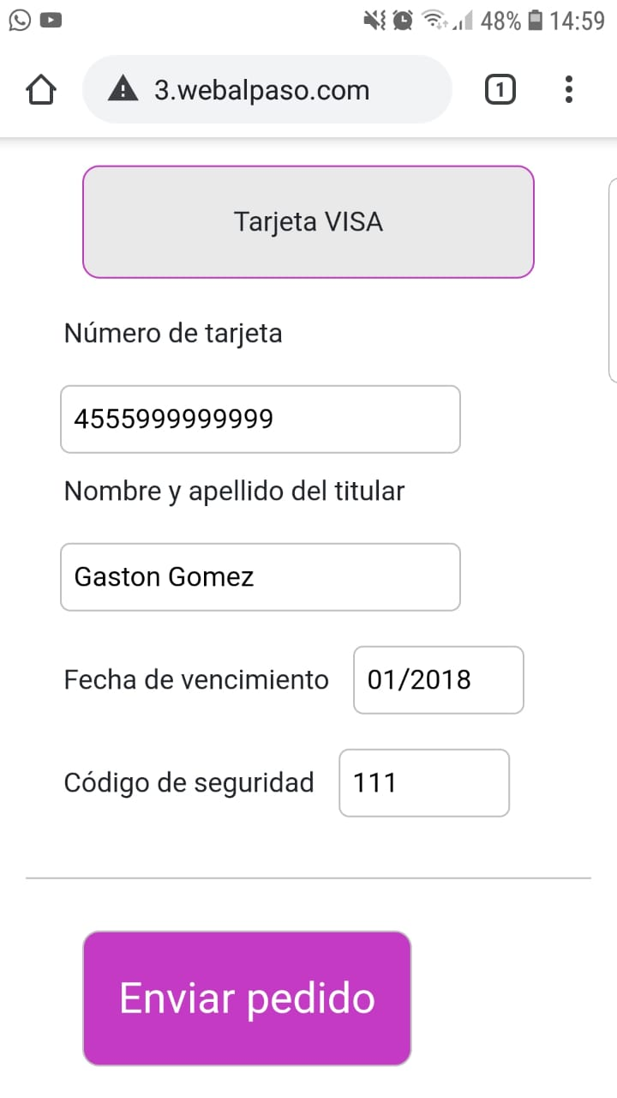
TC_006 | Baja | 1, 5, 7, 13, 15 | Realizar pedido "Lo que sea" con efectivo sin indicar monto | Usuario logueado | 1- Se selecciona opcion "Realizar nuevo pedido" 2- Se ingresa "Cerveza andes" como pedido 3- No se adjunta foto 4- Se ingresa direccion "Mariano fragueiro 1857, B° Alta cordoba" y se selecciona ciudad "Cordoba" 5- Se ingresa la direccion de entrega "A. Sanchez ariño 2505" 6- Se ingresa forma de pago "EFECTIVO" 7- No se ingresa monto a pagar 8- Se ingresa recibirlo "LO ANTES POSIBLE" 9- Se confirma pedido. | Se visualiza mensaje "Debe ingresar un monto válido" y no habilita el botón "Enviar pedido" | No se habilita el boton "Enviar pedido" | Paso |  | 2 | 2019-10-15
TC_007 | Baja | 1, 6, 7, 10, 15 | Realizar pedido "Lo que sea" sin especificar producto | Usuario logueado | 1- Se selecciona opcion "Realizar nuevo pedido" 2- No deja vacio el campo producto solicitado 3- No se adjunta foto 4- Se ingresa direccion "Mariano fragueiro 1857, B° Alta cordoba" y se selecciona ciudad "Cordoba" 5- Se ingresa la direccion de entrega "A. Sanchez ariño 2505" 6- Se ingresa forma de pago "EFECTIVO" 7- Se ingresa $400 como monto a pagar 8- Se ingresa recibirlo "LO ANTES POSIBLE" 9- Se confirma pedido. | Se visualiza mensaje "Debe ingresar el producto que desea adquirir para efectuar con la compra" | No se habilita el botón "Enviar pedido" | Paso |  | 2 | 2019-10-15
TC_008 | Media | 1,2,7,10,15 | Realizar pedido "Lo que sea" con dirección de entrega y comercio idénticas | Usuario logueado | 1- Se selecciona opcion "Realizar nuevo pedido" 2- No deja vacio el campo producto solicitado 3- No se adjunta foto 4- Se ingresa direccion de local "Mariano fragueiro 1857, B° Alta cordoba" y se selecciona ciudad "Cordoba" 5-Se ingresa direccion de entrega "Mariano fragueiro 1857, B° Alta cordoba" y se selecciona ciudad "Cordoba" 6- Se ingresa forma de pago "EFECTIVO" 7- Se ingresa $400 como monto a pagar 8- Se ingresa recibirlo "LO ANTES POSIBLE" 9- Se confirma pedido. | Se visualiza mensaje "Las direcciones de local y de entrega no pueden ser idénticas" | Pedido Enviado | Fallo |  | 3 | 2019-10-15
TC_009 | Baja | 6,9,1,15,20, | Realizar pedido "Lo que sea", seleccionando modo de pago "Tarjeta visa" y completando el campo "Nombre y Apellido" con números | Usuario logueado | 1- Se selecciona opcion "Realizar nuevo pedido" 2- No deja vacio el campo producto solicitado 3- No se adjunta foto 4- Se ingresa direccion de local "Mariano fragueiro 1857, B° Alta cordoba" y se selecciona ciudad "Cordoba" 5-Se ingresa la direccion de entrega "A. Sanchez ariño 2505" 6-Se ingresa forma de pago "TARJETA", se ingresa numero "4555888888888", fecha de vencimiento "12/21" , se ingresa "Nombre y Apellido" 39393 7- Se ingresa recibirlo "LO ANTES POSIBLE" 8- Se confirma pedido. | Se visualiza mensaje de error "Debe ingresar un nombre y apellido válidos" | Pedido Enviado | Fallo |  | 4 | 2019-10-15 | 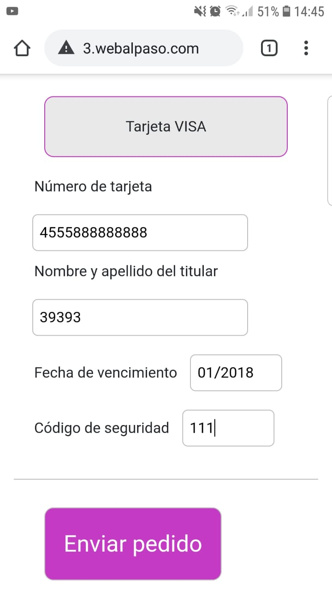
TC_010 | Media | 6,9,1,2,15,20 | Realizar pedido "Lo que sea", seleccionando modo de pago "Tarjeta visa" y completando el campo "Fecha de vencimiento" con una fecha anterior a la actual | Usuario logueado | 1- Se selecciona opcion "Realizar nuevo pedido" 2- No deja vacio el campo producto solicitado 3- No se adjunta foto 4- Se ingresa direccion de local "Mariano fragueiro 1857, B° Alta cordoba" y se selecciona ciudad "Cordoba" 5-Se ingresa la direccion de entrega "A. Sanchez ariño 2505" 6-Se ingresa forma de pago "TARJETA", se ingresa numero "4555000000000000", fecha de vencimiento "01/2018" , se ingresa "Nombre y Apellido" Gaston Gomez 7- Se ingresa recibirlo "LO ANTES POSIBLE" 8- Se confirma pedido. | Se visualiza mensaje de error "Fecha de vencimiento de tarjeta inválida" | Pedido Enviado | Fallo |  | 5 | 2019-10-15
TC_011 | Baja | 6,9,5,13,20, | Realizar pedido "Lo que sea", seleccionando modo de pago "EFECTIVO", ingresando en direccion de entrega "Calle": @$&- y en direccion de comercio "Calle": @$&- | Usuario logueado | 1- Se selecciona opcion "Realizar nuevo pedido" 2- No deja vacio el campo producto solicitado 3- No se adjunta foto 4- Se ingresa direccion de local "@$&-" y se selecciona ciudad "Cordoba" 5- Se ingresa direccion de entrega "@$&-" y se selecciona ciudad "Cordoba" 6- Se ingresa forma de pago "EFECTIVO" 7- Se ingresa $400 como monto a pagar 8- Se ingresa recibirlo "LO ANTES POSIBLE" 9- Se confirma pedido. | Se visualiza mensaje de error "Dirección no válida" | Pedido Enviado | Fallo |  | 6 | 2019-10-15
TC_012 | Baja | 6,9,1,2,13,20,28 | Realizar pedido "Lo que sea", seleccionando modo de pago "EFECTIVO", ingresando "Monto" no entero | Usuario logueado | 1- Se selecciona opcion "Realizar nuevo pedido" 2- No deja vacio el campo producto solicitado 3- No se adjunta foto 4- Se ingresa direccion de local "Mariano fragueiro 1857, B° Alta cordoba" y se selecciona ciudad "Cordoba" 5-Se ingresa la direccion de entrega "A. Sanchez ariño 2505" 6- Se ingresa forma de pago "EFECTIVO" 7- Se ingresa $55,5 como monto a pagar (También se probó con $55.5) 8- Se ingresa recibirlo "LO ANTES POSIBLE" 9- Se confirma pedido. | Pedido Enviado | Se visualiza mensaje de error "Ingrese un monto válido" y deshabilita el botón "Enviar pedido" | Fallo |  | 7 | 2019-10-15 | 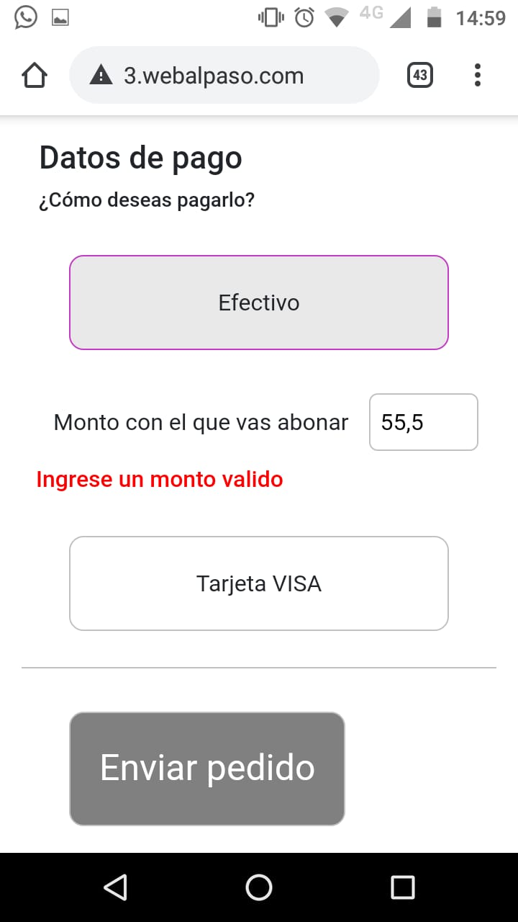
TC_013 | Baja | 6,9,1,2,13,20 | Realizar pedido "Lo que sea" confirmando el pedido sin conexión | Usuario logueado | 1- Se selecciona opcion "Realizar nuevo pedido" 2- No deja vacio el campo producto solicitado 3- No se adjunta foto 4- Se ingresa direccion de local "Mariano fragueiro 1857, B° Alta cordoba" y se selecciona ciudad "Cordoba" 5-Se ingresa la direccion de entrega "A. Sanchez ariño 2505" 6- Se ingresa forma de pago "EFECTIVO" 7- Se ingresa $400 como monto a pagar 8- Se ingresa recibirlo "LO ANTES POSIBLE" 9- Se desconecta el internet del celular 10- Se confirma pedido. | Se visualiza mensaje de error "Error de conexión" | Pedido Enviado | Fallo |  | 8 | 2019-10-15
TC_014 | Baja | 6,9,1,2,18,20,28 | Realizar pedido "Lo que sea" ingresando en el campo "Monto" un número excesivo | Usuario logueado | 1- Se selecciona opcion "Realizar nuevo pedido" 2- No deja vacio el campo producto solicitado 3- No se adjunta foto 4- Se ingresa direccion de local "Mariano fragueiro 1857, B° Alta cordoba" y se selecciona ciudad "Cordoba" 5-Se ingresa la direccion de entrega "A. Sanchez ariño 2505" 6- Se ingresa forma de pago "EFECTIVO" 7- Se ingresa $11111111111 como monto a pagar 8- Se ingresa recibirlo "LO ANTES POSIBLE" 9- Se confirma pedido. | Se visualiza mensaje de error "Ingrese un monto válido" | Pedido Enviado | Fallo |  | 2 | 2019-10-15 | 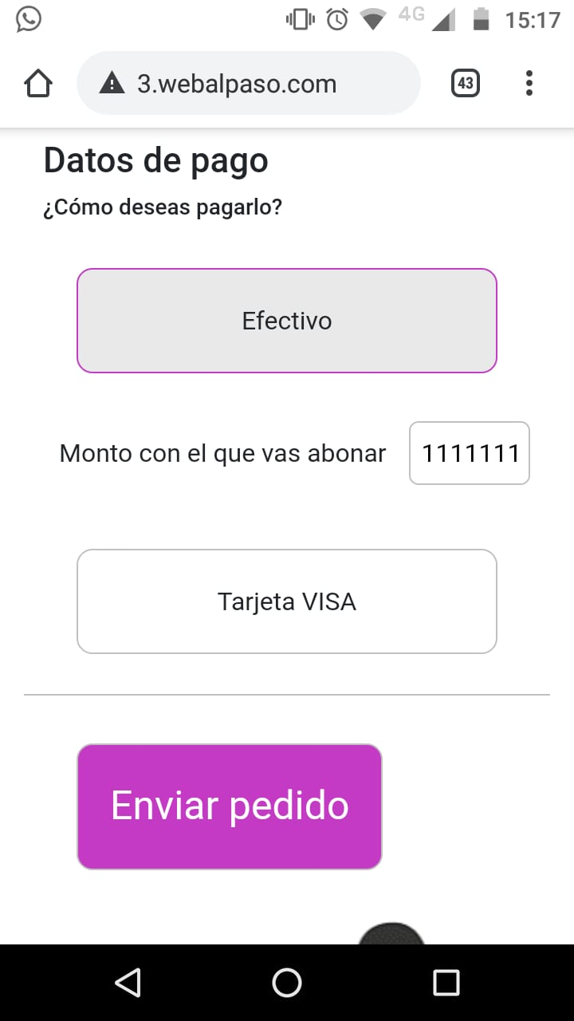
TC_015 | Baja | 1,2,6,10,15 | Realizar pedido "lo que sea" subiendo foto con formato GIF | Usuario logueado | 1- Se selecciona opcion "Realizar nuevo pedido" 2- Se ingresa "1Kg de helado, sabores chocolate, tramontana, tiramitsu, dulce de leche" como pedido 3- Se adjunta foto con formato GIF 4- Se ingresa direccion "Mariano fragueiro 1857, B° Alta cordoba" y se selecciona ciudad "Cordoba" 5- Se ingresa la direccion de entrega "Sanchez Ariño 2505" y se selecciona ciudad de "Cordoba" 6- Se ingresa forma de pago "EFECTIVO" 7- Se ingresa $400 como monto a pagar 8- Se selecciona opcion recibirlo "LO ANTES POSIBLE" 9- Se confirma pedido. | Se vizualiza mensaje "El formato de la foto debe ser JPG" | Permite subir foto cn cualquier formato | Fallo |  | 9 | 2019-10-15
TC_016 | Baja | 6,1,2,13,20 | Realizar pedido "lo que sea" seleccionando en el mapa la direccion varias veces | Usuario "Gaston" como solicitante, opcion "Pago en efectivo", "Lo antes posible", "Mapa de google maps", Ciudad "cordoba" | 1- Se selecciona opcion "Realizar nuevo pedido" 2- Se ingresa "1Kg de helado, sabores chocolate, tramontana, tiramitsu, dulce de leche" como pedido 3- Se selecciona en el mapa la direccion del local mas de dos veces pulsando dos veces en el mapa 4- Se ingresa la direccion de entrega "Sanchez Ariño 2505" y se selecciona ciudad de "Cordoba" 5- Se ingresa forma de pago "EFECTIVO" 6- Se ingresa $400 como monto a pagar 7- Se selecciona opcion recibirlo "LO ANTES POSIBLE" 8- Se confirma pedido. | Pedido Enviado | Se visualiza que desaparece la ciudad Córdoba seleccionada quedando seleccionado un campo vacío pero permitiendo hacer el pedido igual | Fallo |  | 10 | 2019-10-15
TC_017
TC_018
TC_019
TC_020
TC_021
TC_022
TC_023
TC_024
TC_025
TC_026
TC_027
TC_028
TC_029
TC_030
TC_031
TC_032
TC_033
TC_034
TC_035
TC_036
TC_037
TC_038
TC_039
TC_040
TC_041
TC_042
TC_043
TC_044
TC_045
TC_046
TC_047
TC_048
TC_049
TC_050
TC_051
TC_052
TC_053
TC_054
TC_055
TC_056
TC_057
TC_058
TC_059
TC_060
TC_061
TC_062
TC_063

